关系图
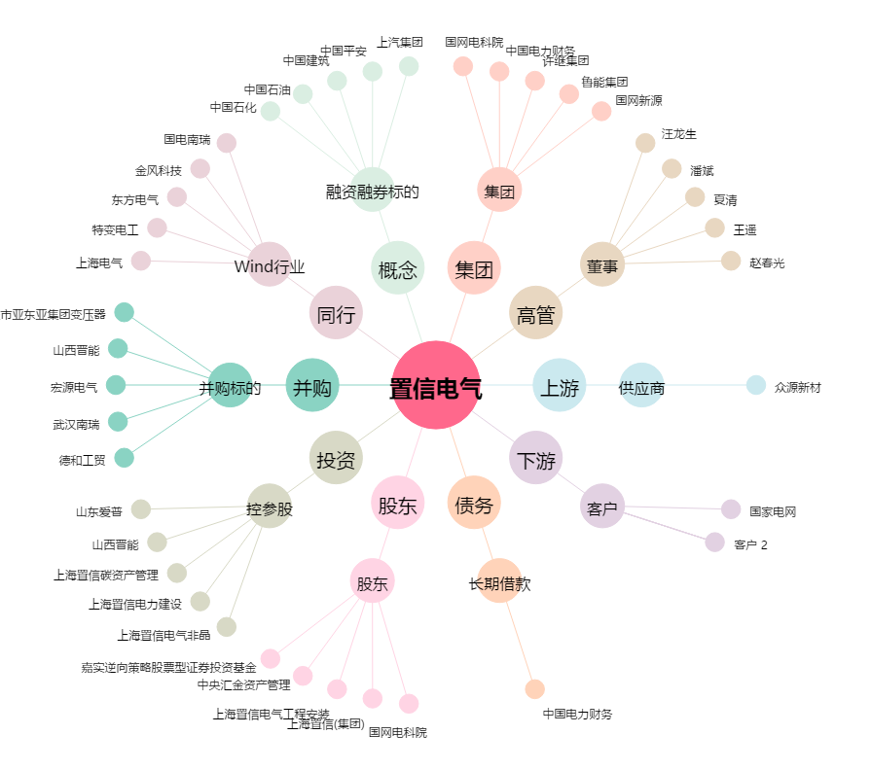
置信电气[600517.SH] - 关系概览图

